2018_11_data
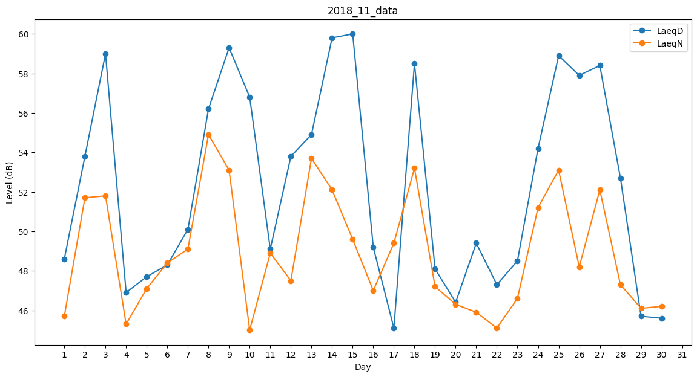
Day | LaeqD | LaeqN
1 | 48.6 | 45.7
2 | 53.8 | 51.7
3 | 59 | 51.8
4 | 46.9 | 45.3
5 | 47.7 | 47.1
6 | 48.3 | 48.4
7 | 50.1 | 49.1
8 | 56.2 | 54.9
9 | 59.3 | 53.1
10 | 56.8 | 45
11 | 49.1 | 48.9
12 | 53.8 | 47.5
13 | 54.9 | 53.7
14 | 59.8 | 52.1
15 | 60 | 49.6
16 | 49.2 | 47
17 | 45.1 | 49.4
18 | 58.5 | 53.2
19 | 48.1 | 47.2
20 | 46.4 | 46.3
21 | 49.4 | 45.9
22 | 47.3 | 45.1
23 | 48.5 | 46.6
24 | 54.2 | 51.2
25 | 58.9 | 53.1
26 | 57.9 | 48.2
27 | 58.4 | 52.1
28 | 52.7 | 47.3
29 | 45.7 | 46.1
30 | 45.6 | 46.2

